Feuil1
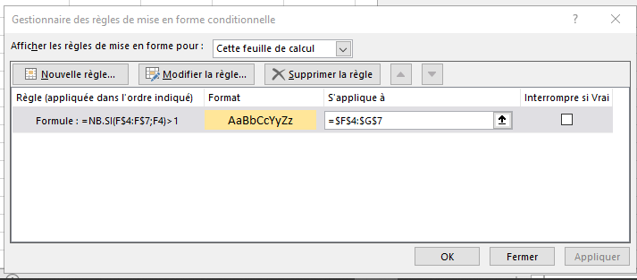
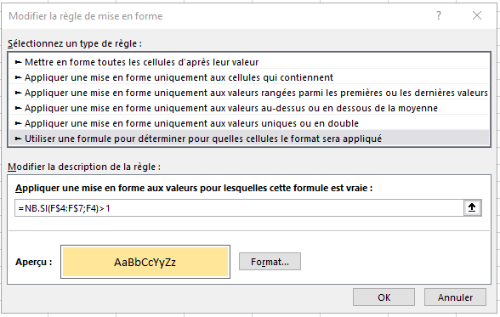

1 | 4
2 | 5
3 | 2
2 | 4

